Sheet5
Instituto de Ação Social Força e Vida Rua Conceição de Brejaúba, 394, Jardim Popular Cep: 03671-010 São Paulo
• SALES GESTÃO DE RECEBÍVEIS LTDA CNPJ: 45.602.007/0001-11 • RODRIGO BRITO MENDES CPF: 363.517.268-59 • MONTANARI GOMES DISTRIBUIDORA LTDA CNPJ: 44.660.730/0001-94 • EDJAIME DOS SANTOS RUAS CPF: 125.732.068-82 • ROMANCINI SERVIÇOS DE CONCRETAGEM LTDA CNPJ: 38.331.862/0001-70 • CASA LOURENÇO COMÉRCIO E INDÚSTRIA LTDA CNPJ: 61.084.729/0001-88 • VIANA METAIS PERFURADOS E TELAS LTDA CNPJ: 04.182.250/0001-40 • DEFENDER CONSTRUÇÕES REFORMAS E SERVIÇOS LTDA CNPJ: 42.149.348/0001-95 • RAMAR AR CONDICIONADO E INSTALAÇÕES LTDA CNPJ: 10.220.920/0001-79 • VIVA BEM UTILIDADES LTDA. CNPJ: 54.004.576/0001-56 • RL’S DEDETIZAÇÃO E SERVIÇOS LTDA. CNPJ: 55.603.233/0001-70
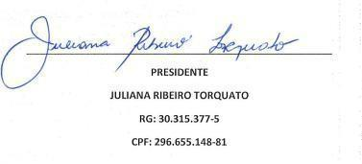
Mantenedor das CEI: Vovô Bernardo, Pimpolho, Me Ninar, Bem Maior, Sementinha do Bem, Era Uma Vez, Vovó Adelaide, Vovó Anna Gomes, Viva, Jujubinha, Estrela Baby, Cora Coralina, Chica da Silva, Vovó Vera, Vovô Dedé, Leozinho, Vovô Gim, Vovó Marina, Manuel Rodrigues, Novo Mundo Telefone: 2365-7266 / 2366-5775

